Estadísticas
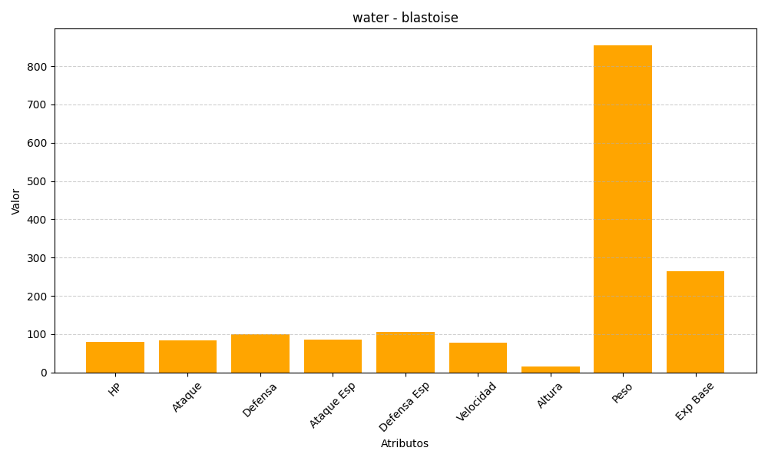
ID | Nombre | Tipo | HP | Ataque | Defensa | Ataque Especial | Defensa Especial | Velocidad | Altura | Peso | Experiencia Base
9 | blastoise | water | 79 | 83 | 100 | 85 | 105 | 78 | 16 | 855 | 265

